TC_001
TC_001

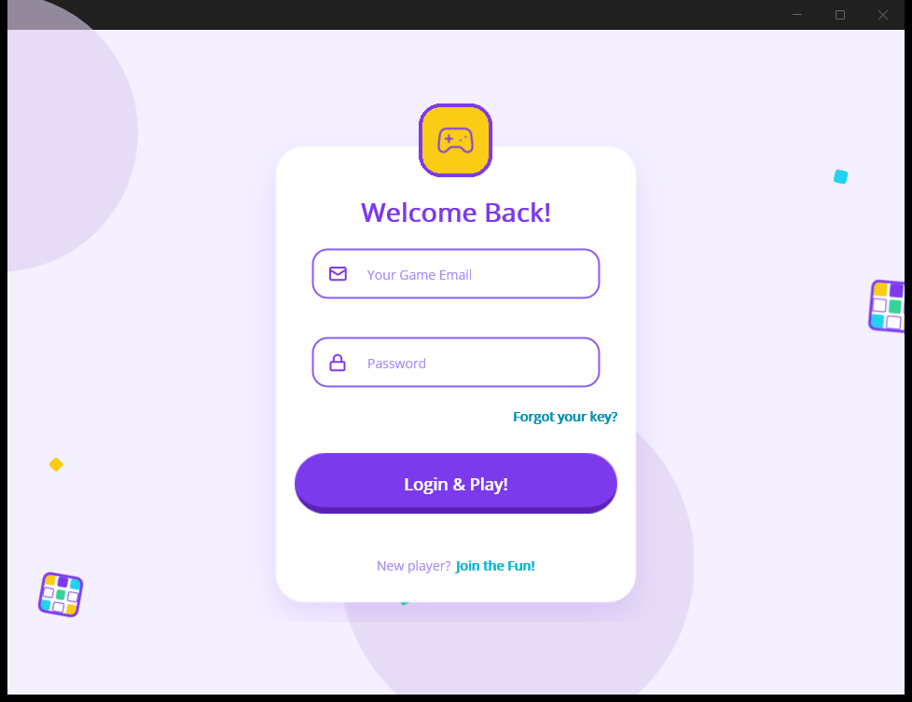
TC-001_02_lobby.png
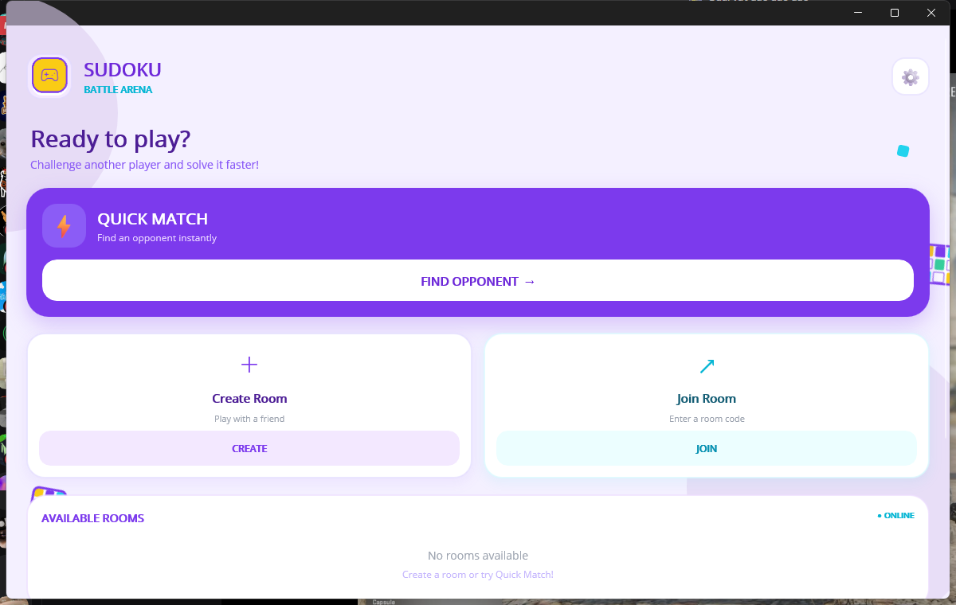

Log files:
logs/api_execution_20260916.log
logs/api_onepass_account_health_20260917.log
logs/api_email_login_followup_20260917.log
logs/native_ui_execution_20260916.log

TC_002
TC_002

TC-002_01_invalid_credentials.png
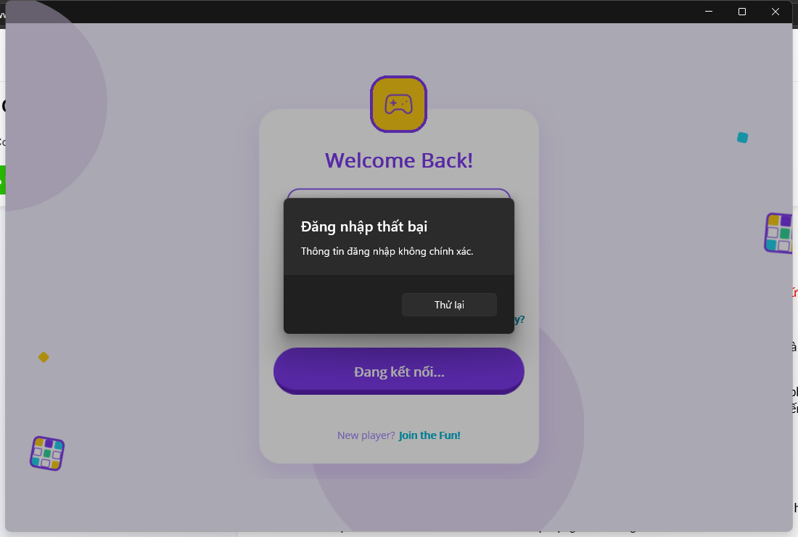

Log files:
logs/api_execution_20260916.log
logs/api_unverified_login_20260917.log
logs/api_login_invalid_followup_20260917.log
logs/native_ui_execution_20260916.log

TC_004
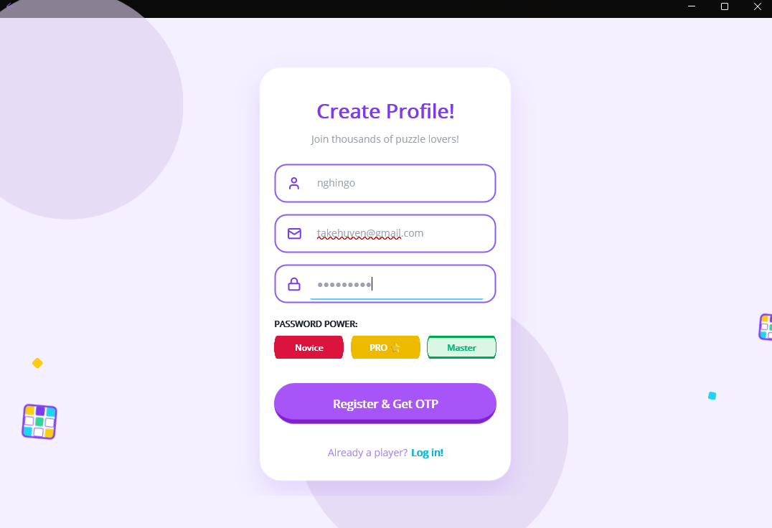
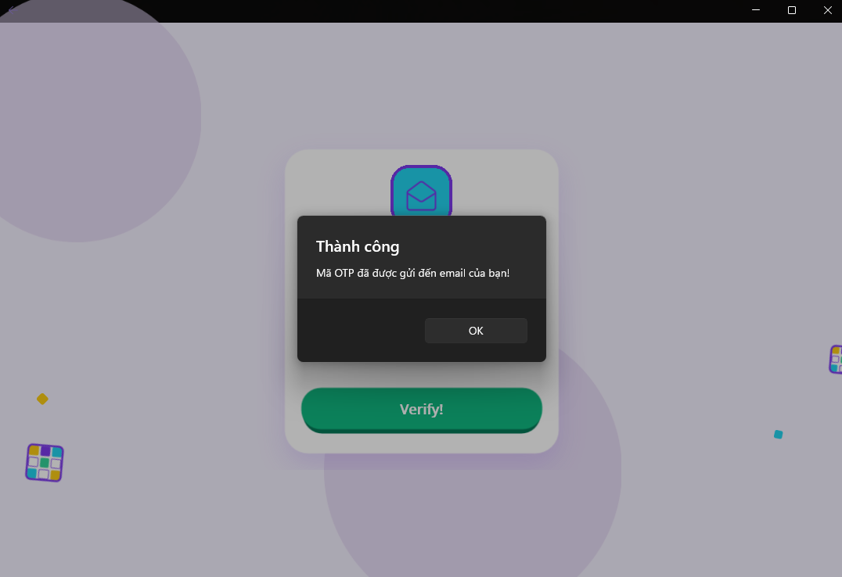
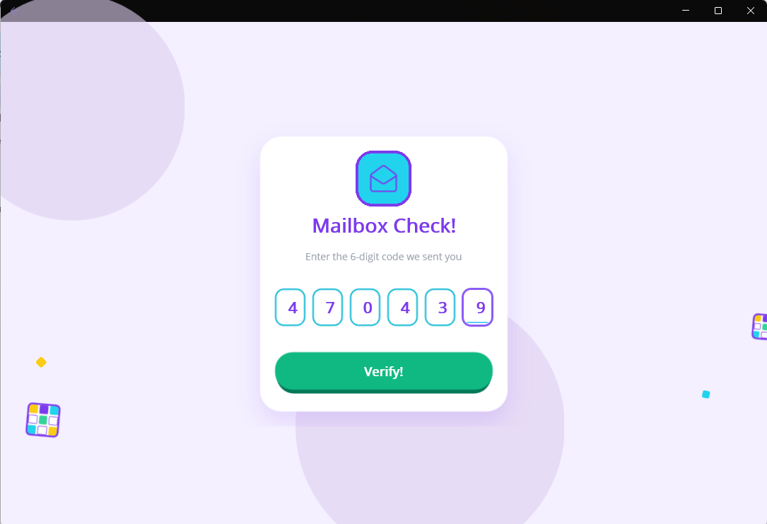

TC_004

Log files:
logs/api_otp_lifecycle_20260917.log

TC_006
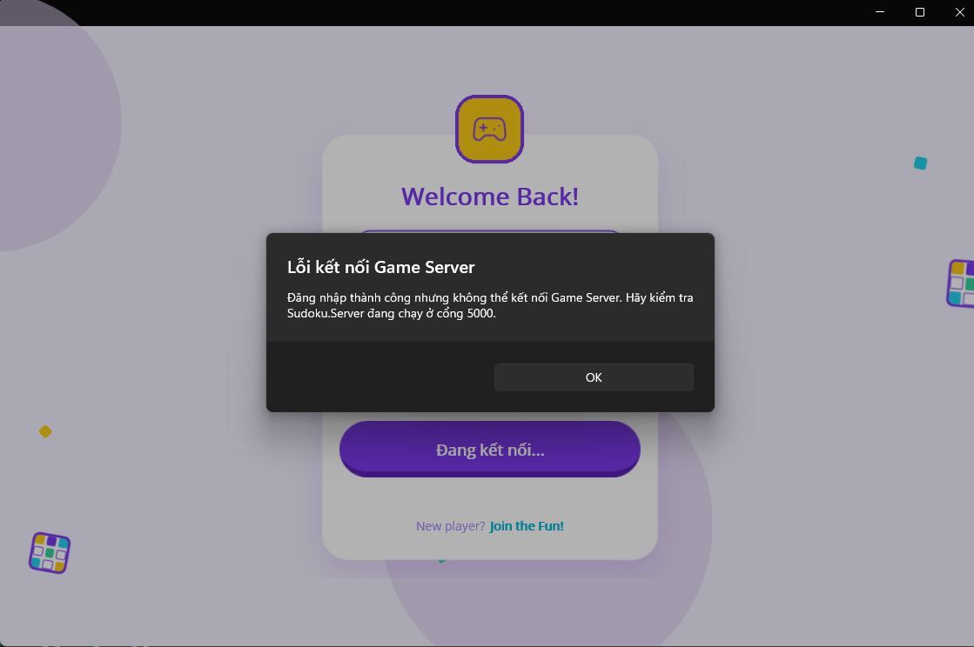
TC_006

Log files:
logs/api_session_20260917.log
logs/tcp_session_20260917.log
logs/tcp_token_strict_20260916.log

TC_008
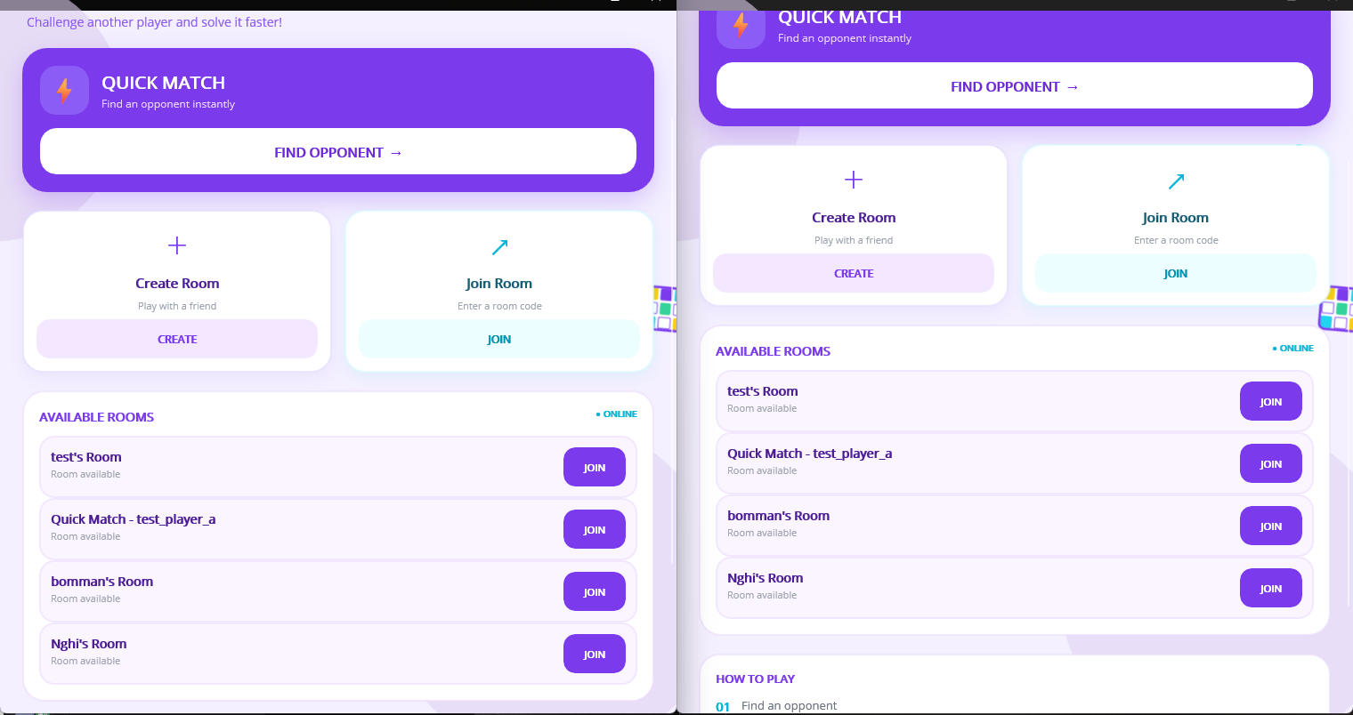
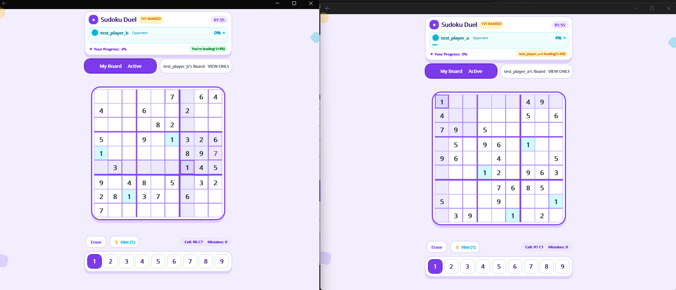

TC_009
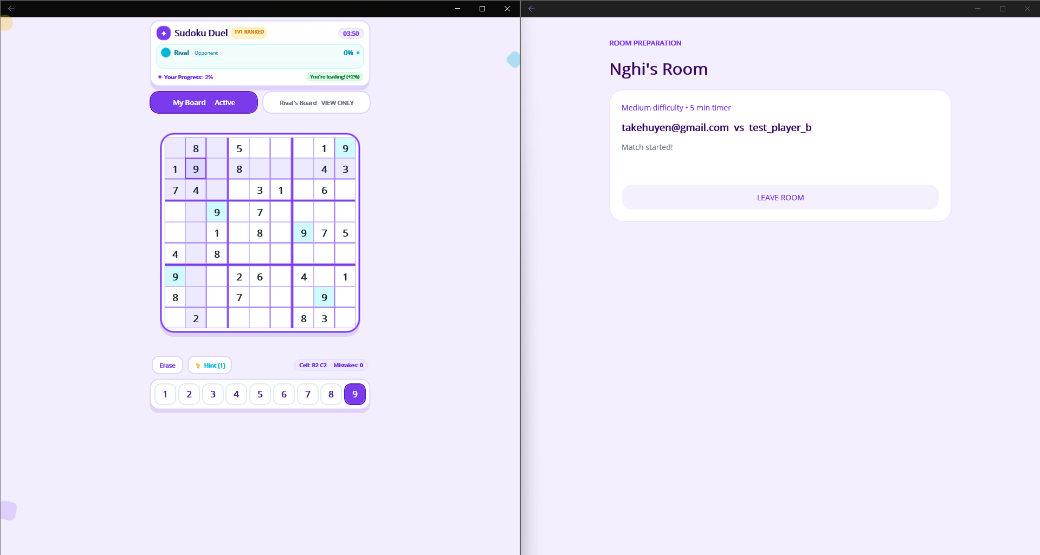
TC_009

Log files:
logs/tcp_leave_room_retry_20260917.log

TC_011
TC_011
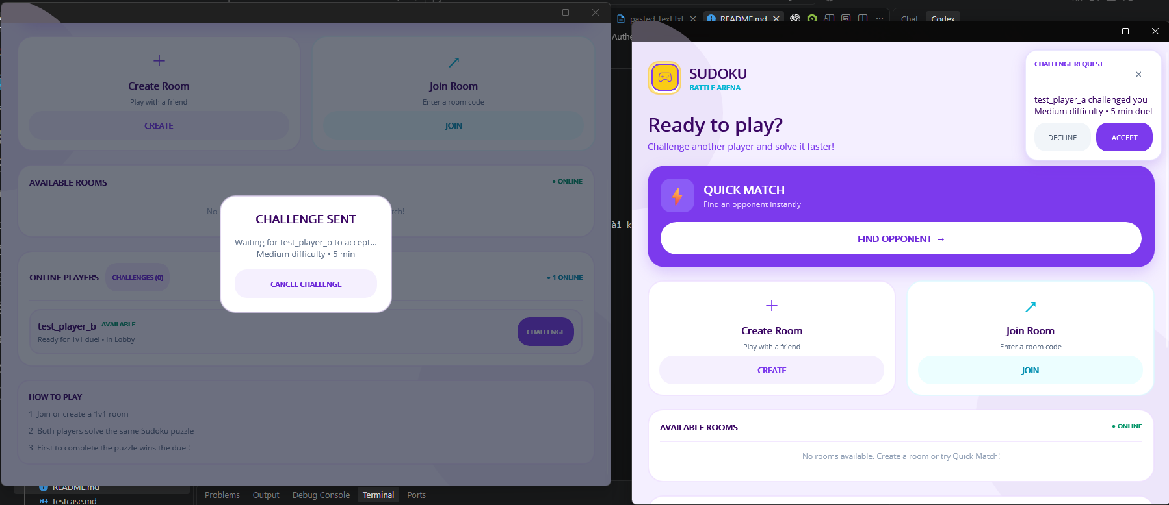
TC-115_01_home_after_result.png
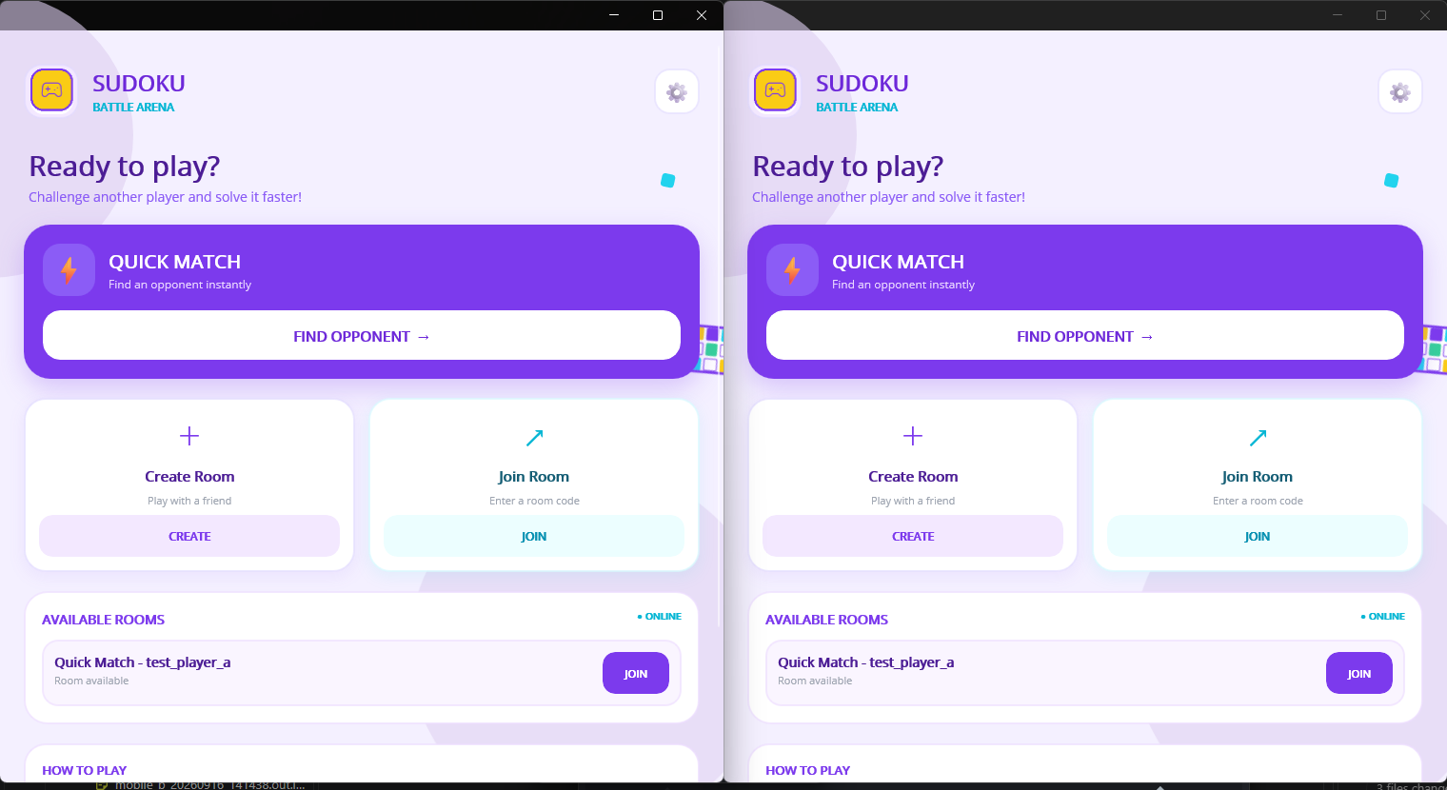

Log files:
logs/native_ui_execution_20260916.log

TC_012
TC_012
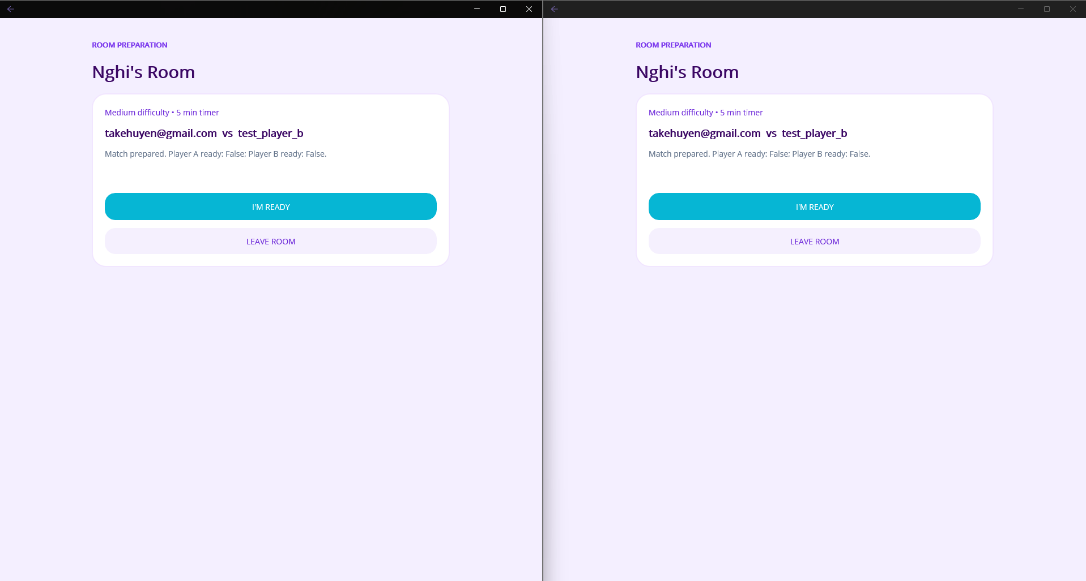
TC-115_01_home_after_result.png

Log files:
logs/native_ui_execution_20260916.log

TC_014
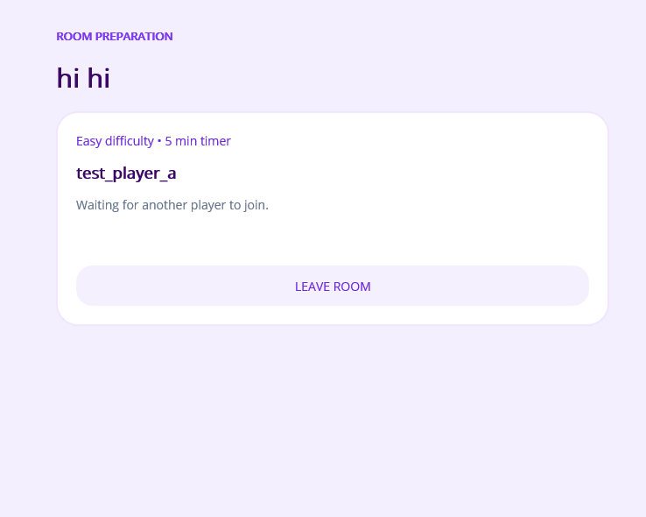
TC_014

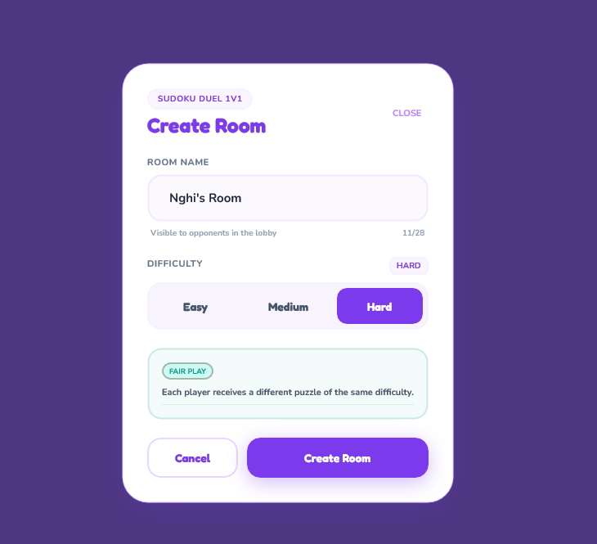
Log files:
logs/tcp_room_strict_20260916.log
logs/tcp_room_broadcast_retry_20260917.log

TC_016
TC_016

TC-016_02_two_native_clients_same_match.png
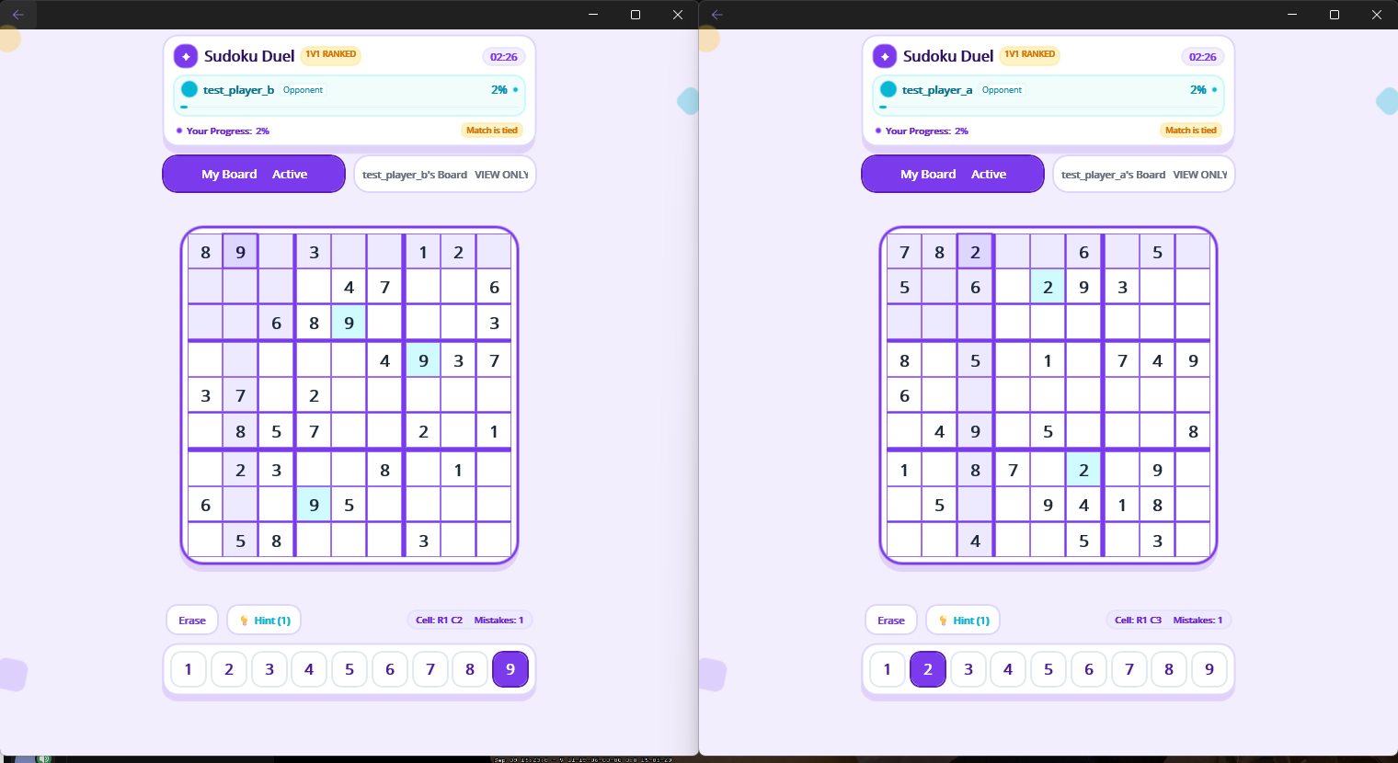

Log files:
logs/tcp_execution_20260916.log
logs/native_ui_execution_20260916.log

TC_018
TC_018

TC-016_02_two_native_clients_same_match.png

FOLLOWUP_quickmatch_A_searching_20260917.png
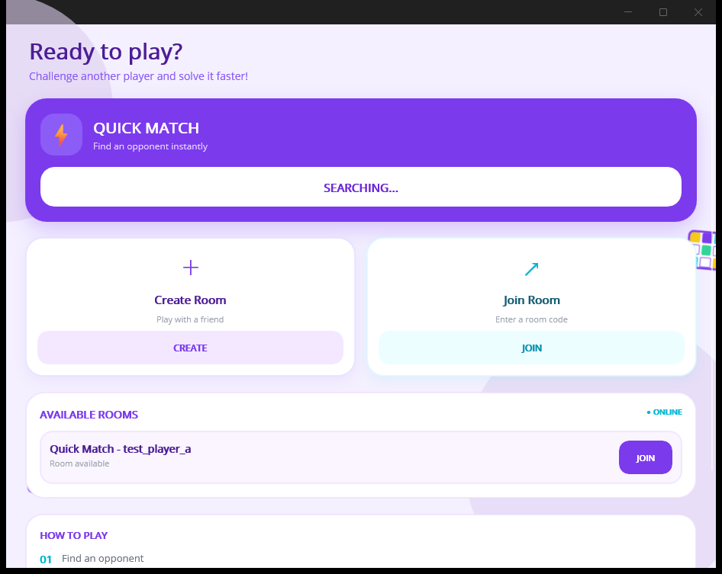

FOLLOWUP_quickmatch_B_room_visible_20260917.png
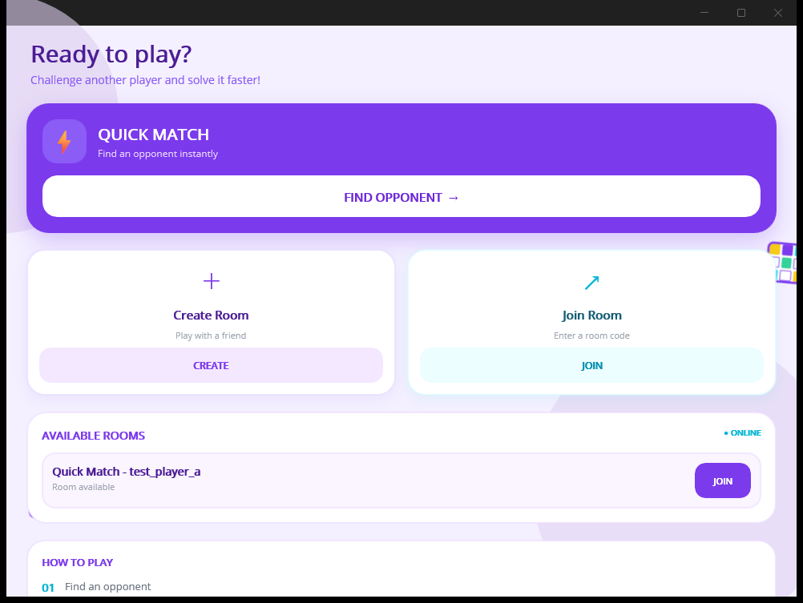

TC-018_A_quickmatch_timeout_20260917.png
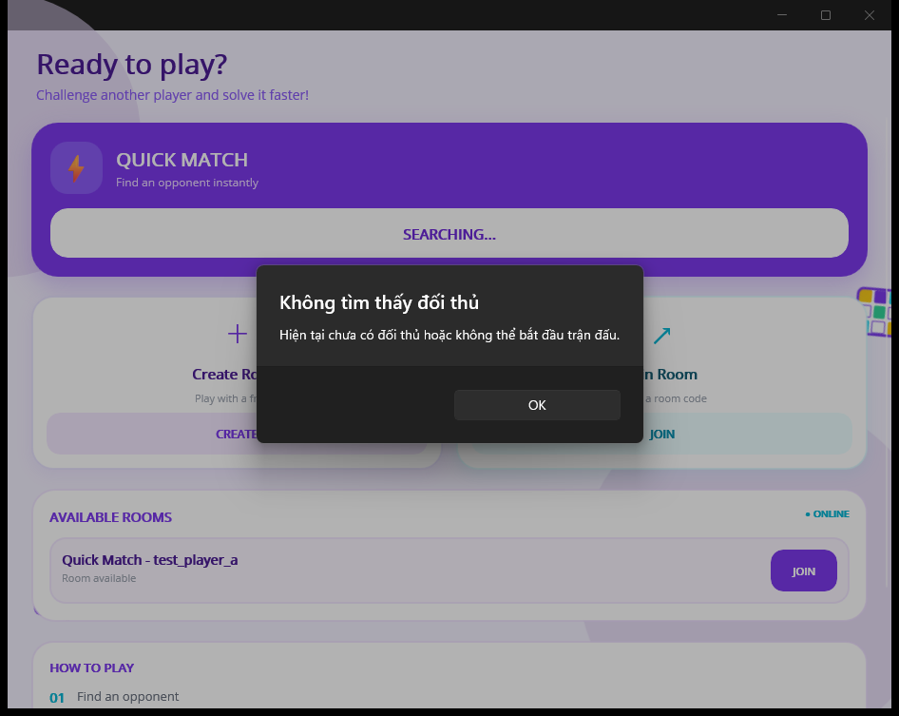

TC-018_B_join_alert_20260917.png
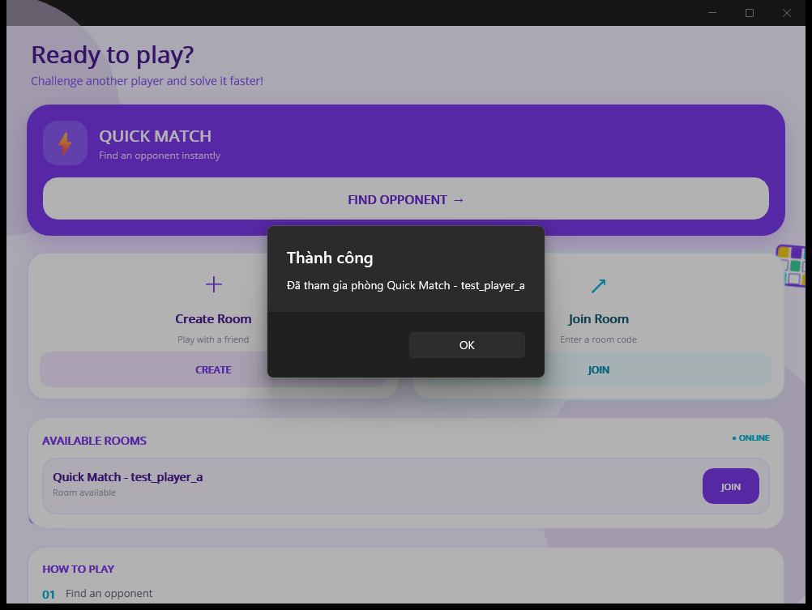

TC-018_quickmatch_ongoing_A_20260917.png
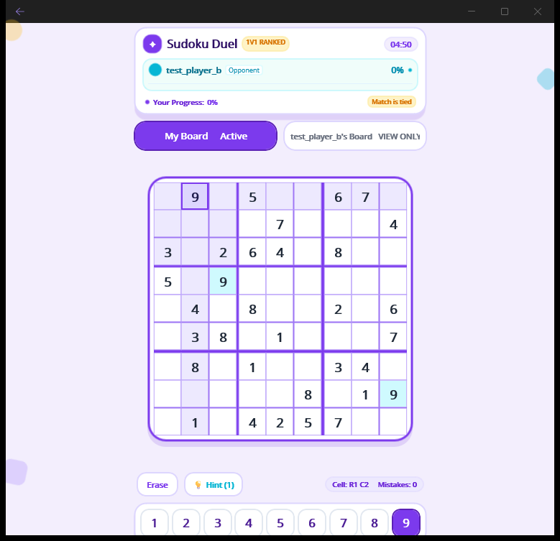

TC-018_quickmatch_ongoing_B_20260917.png
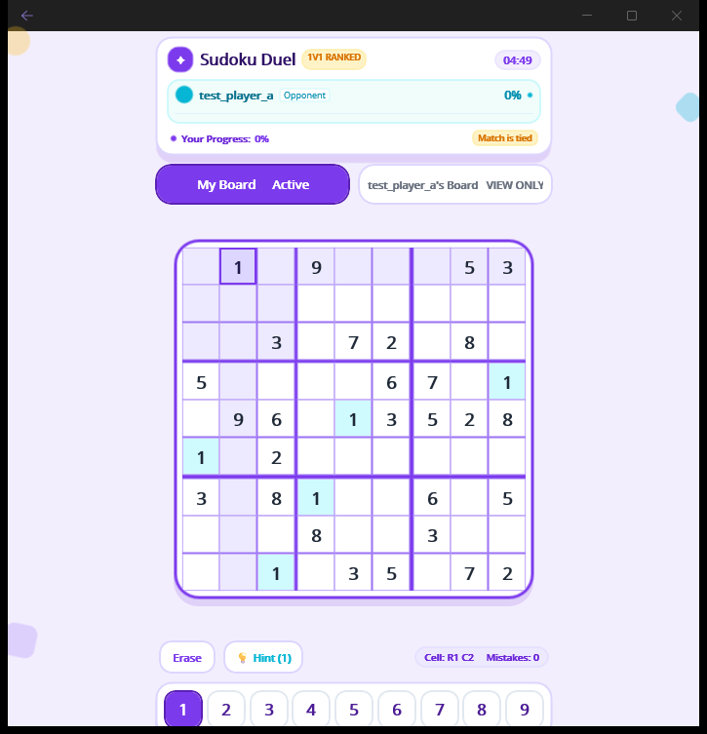

Log files:
logs/mobile_a_20260916_141419.out.log
logs/native_ui_execution_20260916.log

TC_019
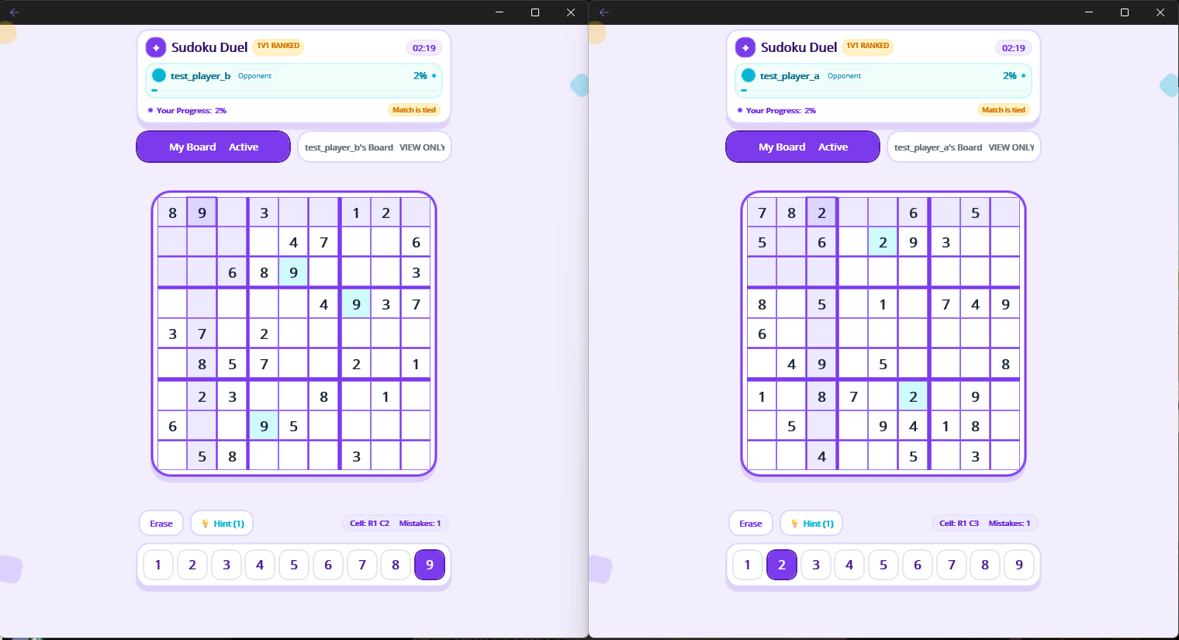
TC_019

Log files:
logs/puzzle_validation_strict_20260916.log
logs/tcp_room_strict_20260916.log
logs/tcp_duration_strict_20260916.log

TC_020
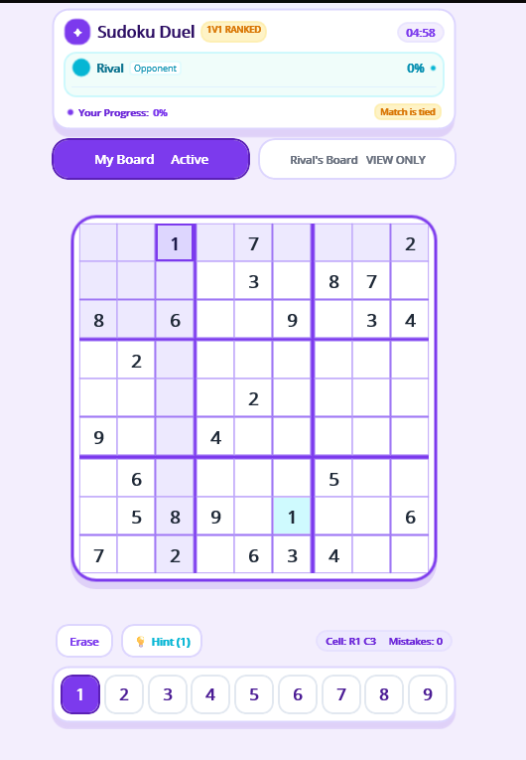
TC_020

Log files:
logs/tcp_room_strict_20260916.log
easy | medium
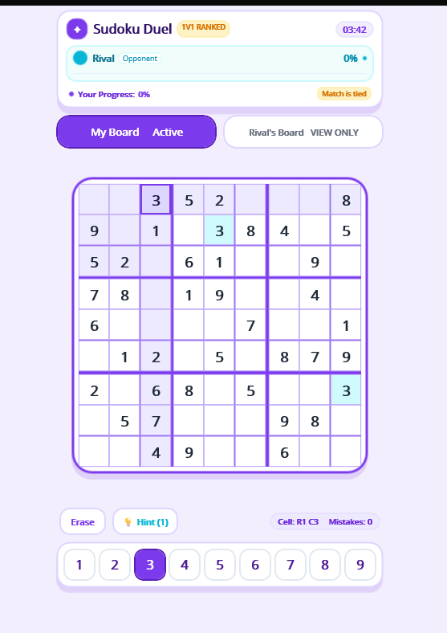
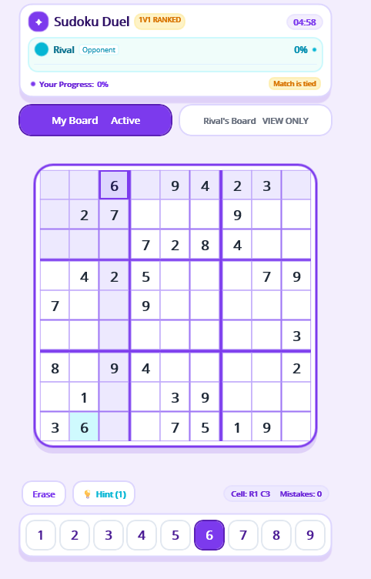

hard

TC_023
TC_023

TC-023_02_player_a_board.png
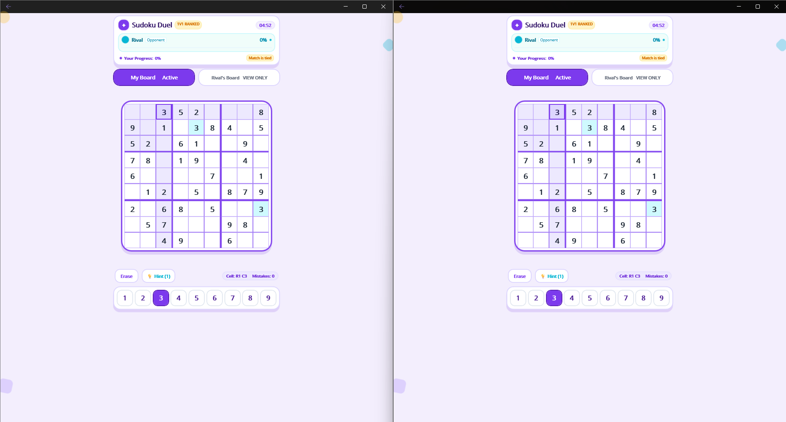

TC-023_03_player_b_board.png

Log files:
logs/tcp_execution_20260916.log

TC_027
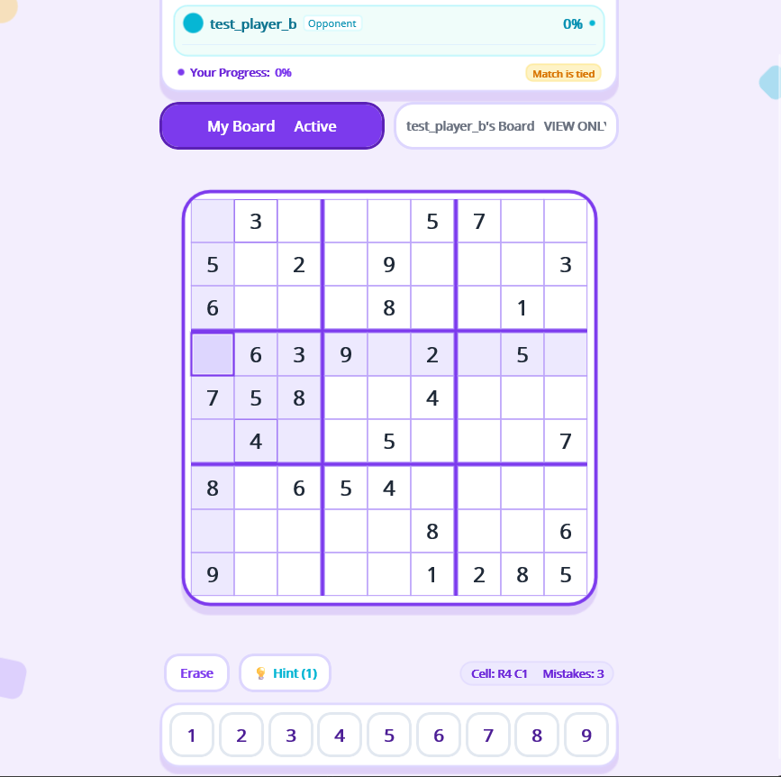
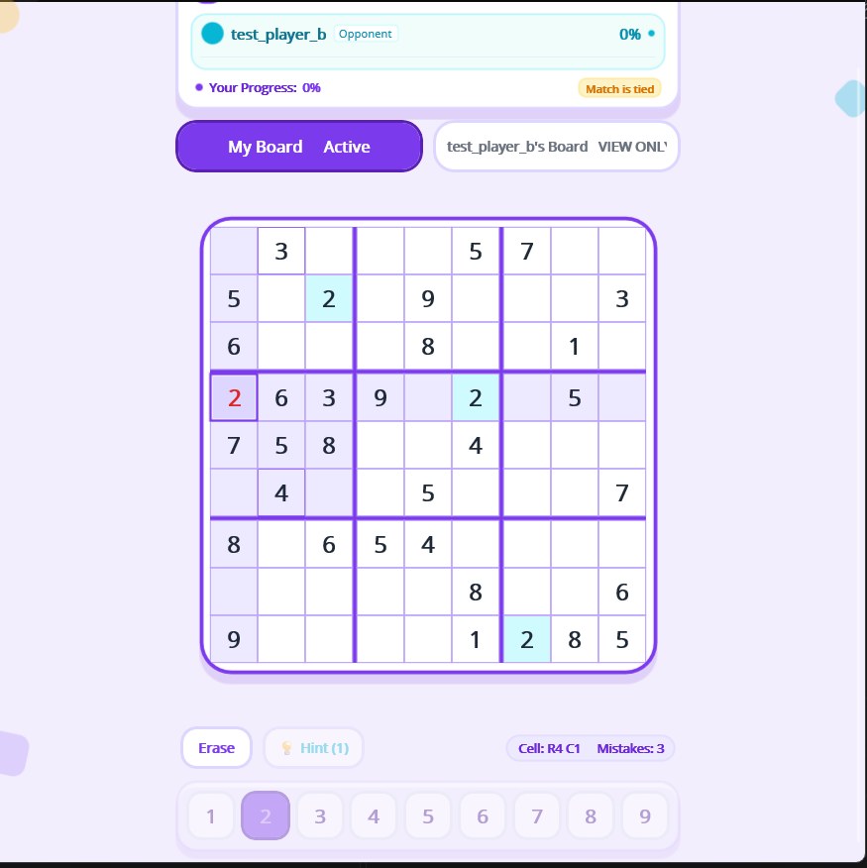
TC_027

Log files:
logs/tcp_gameplay_final_20260916.log
logs/native_ui_execution_20260916.log

TC_029
TC_029

TC-016_02_two_native_clients_same_match.png

TC-029_board_before_A_20260917.png
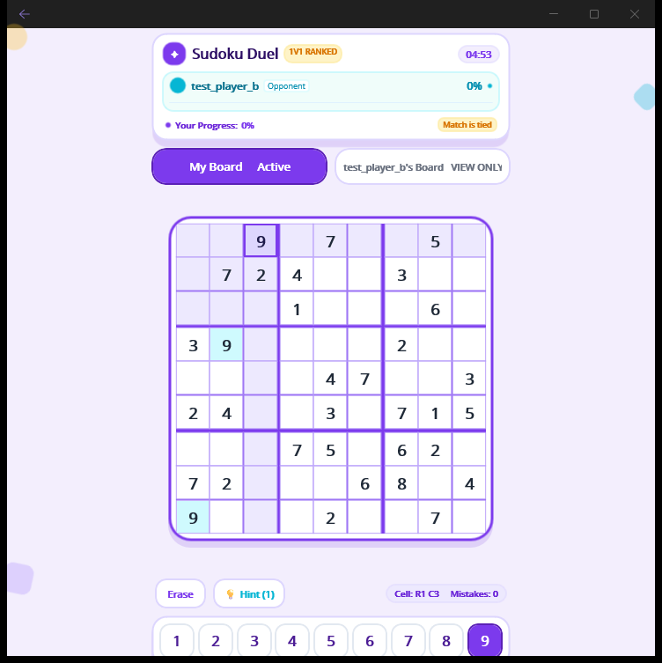

TC-029_given_attempt_A_20260917.png


TC-029_editable_correct_A_20260917.png
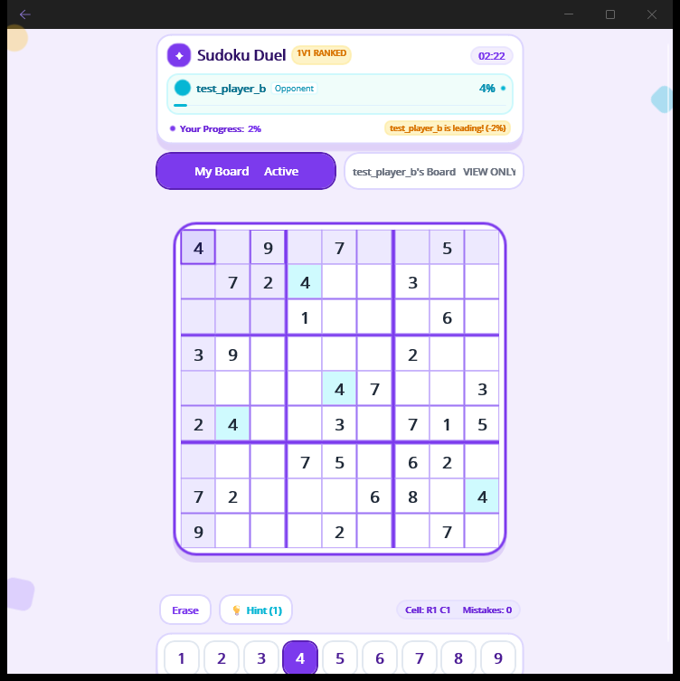

Log files:
logs/native_ui_execution_20260916.log

TC_030
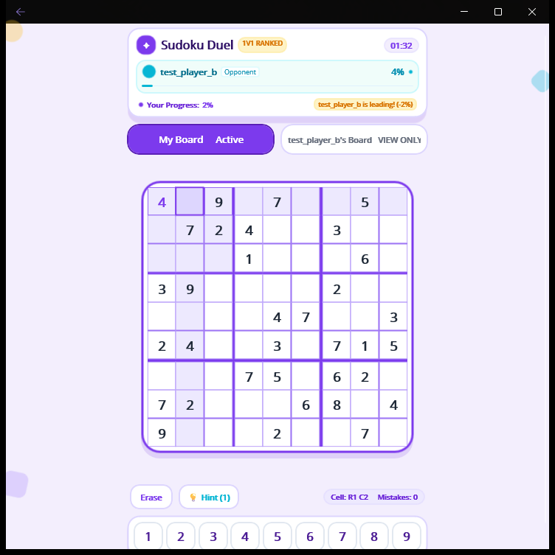
TC_030

TC-029_editable_correct_A_20260917.png

TC-030_empty_cell_highlight_A_20260917.png

TC_031
TC_031

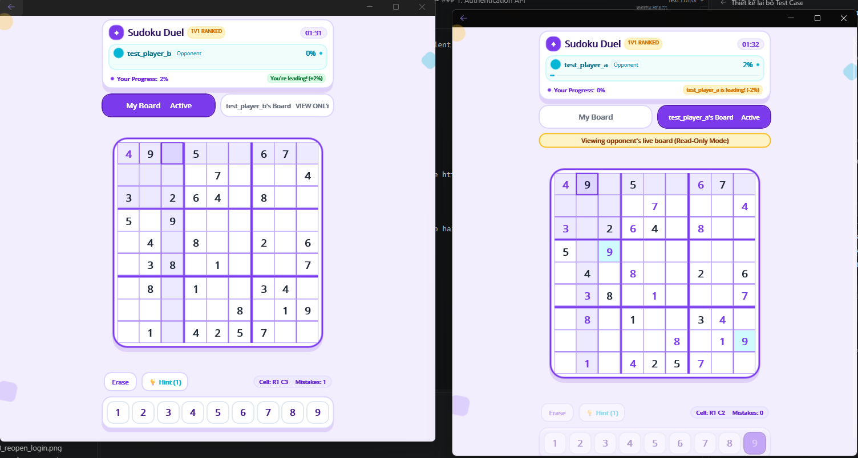
TC-016_02_two_native_clients_same_match.png

Log files:
logs/native_ui_execution_20260916.log

TC_034
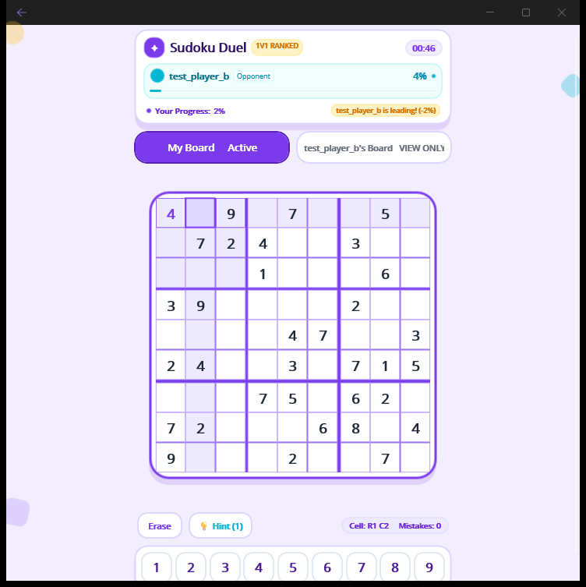
TC_034

TC-029_board_before_A_20260917.png

TC-029_given_attempt_A_20260917.png

TC-030_empty_cell_highlight_A_20260917.png

TC-034_erase_empty_given_A_20260917.png

TC_046
TC_046

TC-046_A_correct_B_progress_A_20260917.png
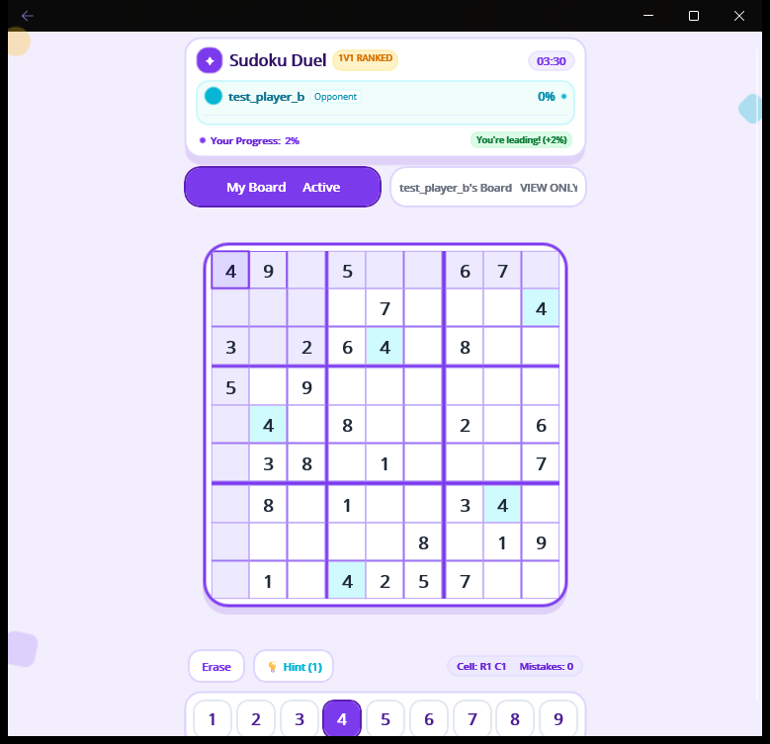

TC-046_A_correct_B_progress_B_20260917.png
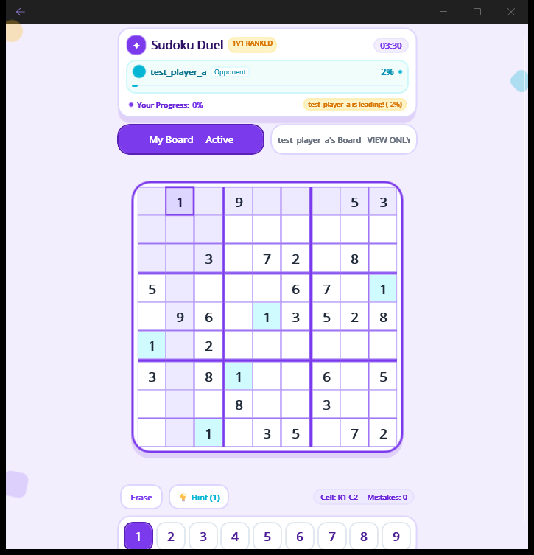

TC-046_B_view_A_board_20260917.png
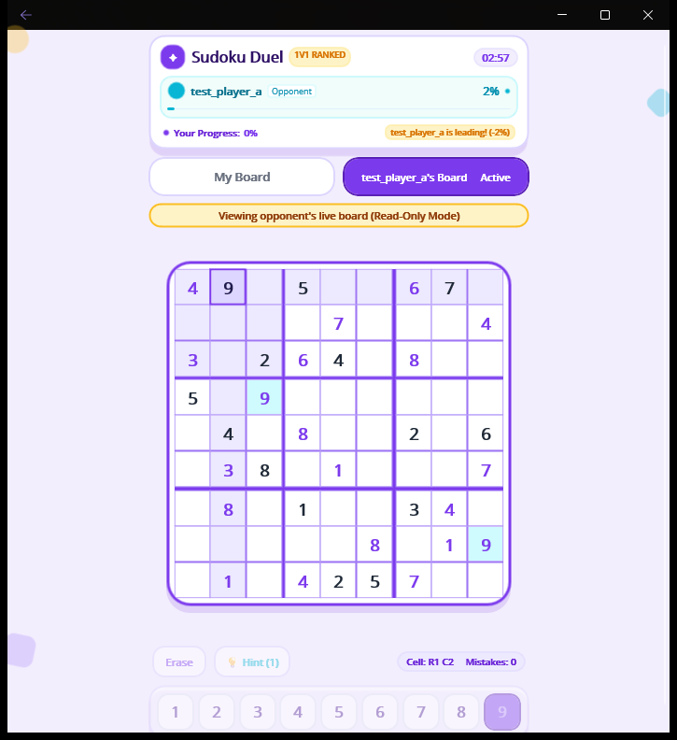

TC-037_A_wrong_number_20260917.png
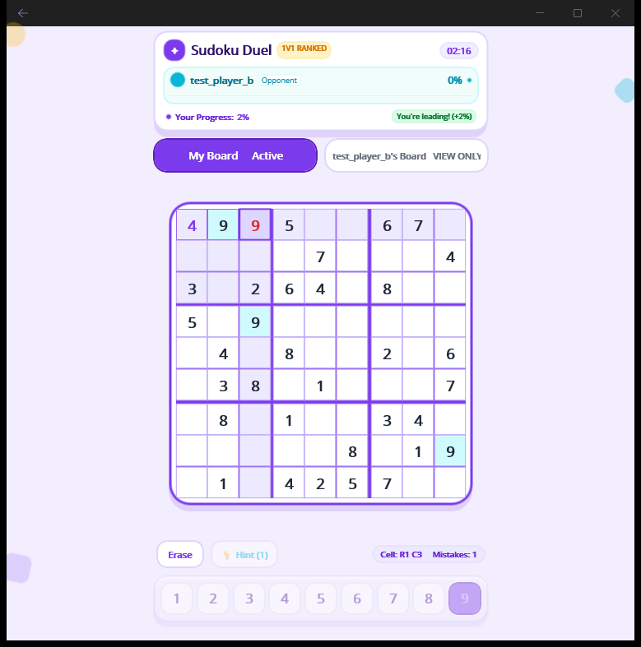

TC-046_B_after_A_wrong_20260917.png


TC-038_A_wrong_erased_20260917.png
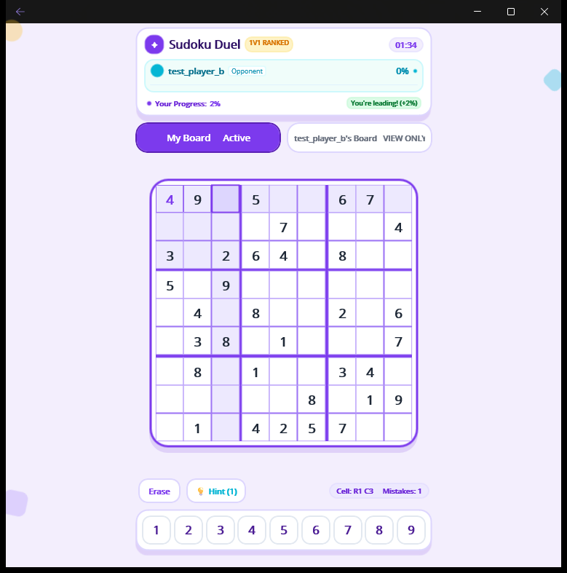

TC-038_B_wrong_erased_20260917.png


TC-046_A_correct_erased_A_20260917.png
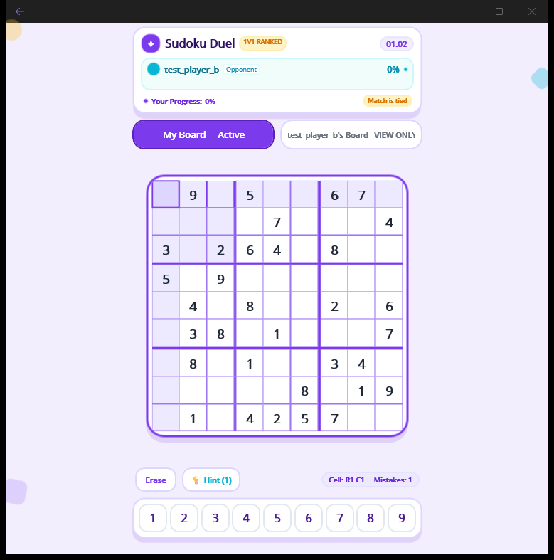

TC-046_A_correct_erased_B_20260917.png


Log files:
logs/tcp_gameplay_final_20260916.log

TC_052
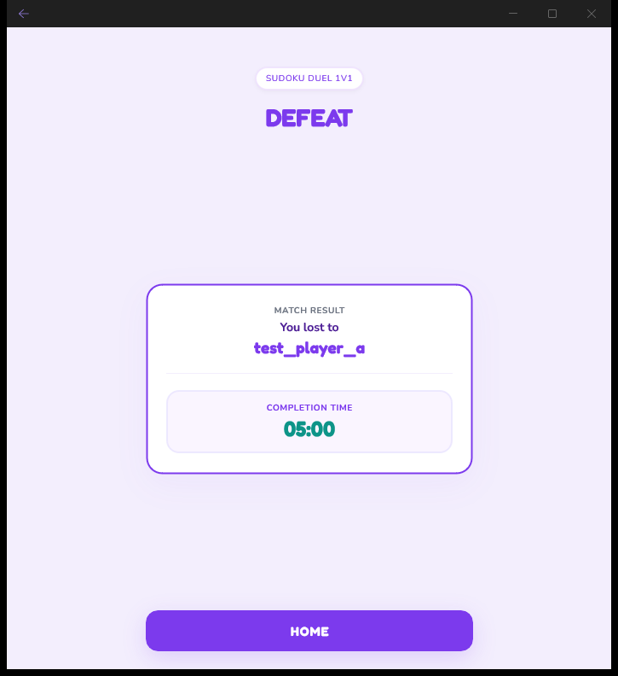
TC_052

TC-018_quickmatch_ongoing_A_20260917.png

TC-018_quickmatch_ongoing_B_20260917.png

TC-046_A_correct_B_progress_A_20260917.png

TC-046_A_correct_B_progress_B_20260917.png

TC-046_A_correct_erased_A_20260917.png

TC-046_A_correct_erased_B_20260917.png

TC-052_timeout_result_A_20260917.png
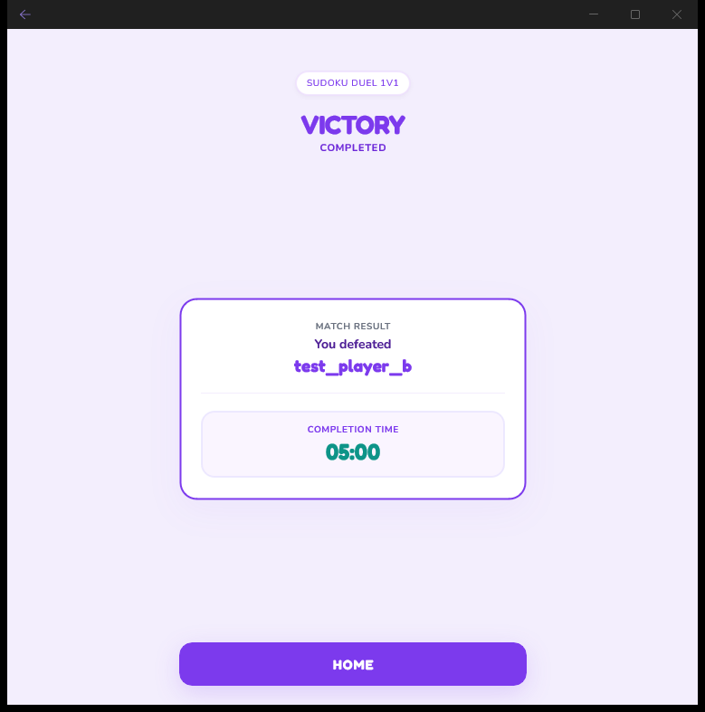

TC-052_timeout_result_B_20260917.png

TC_061
TC_061

TC-061_01_victory_defeat_two_clients.png
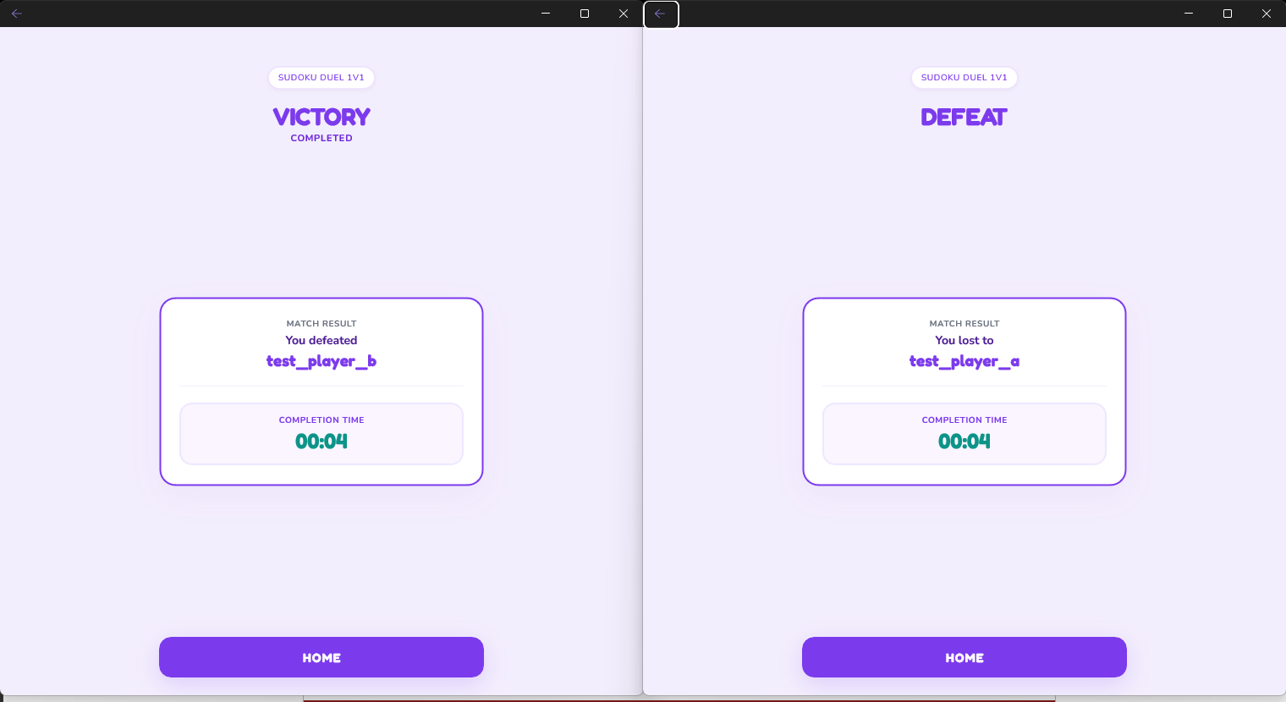

TC-052_timeout_result_A_20260917.png

TC-052_timeout_result_B_20260917.png

TC-061_second_timeout_result_A_20260917.png
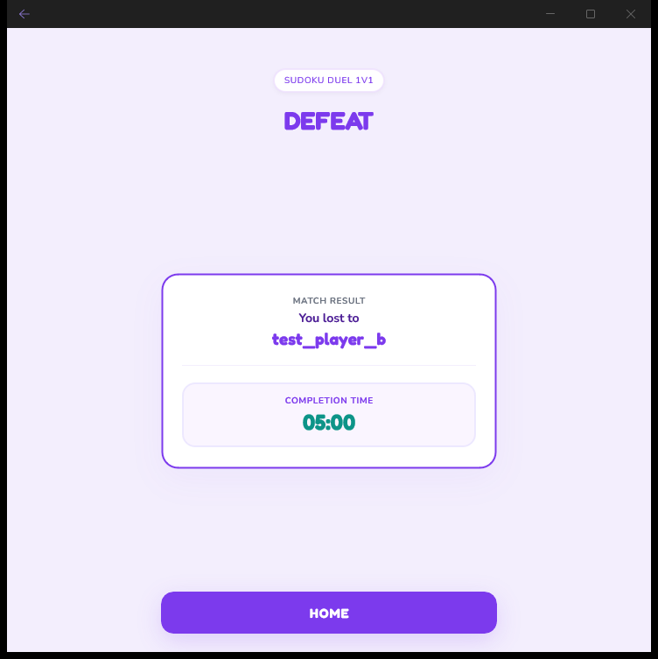

TC-061_second_timeout_result_B_20260917.png
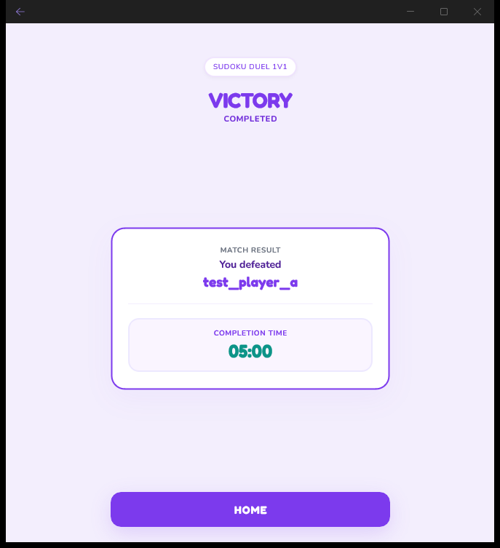

Log files:
logs/native_ui_execution_20260916.log

TC_062
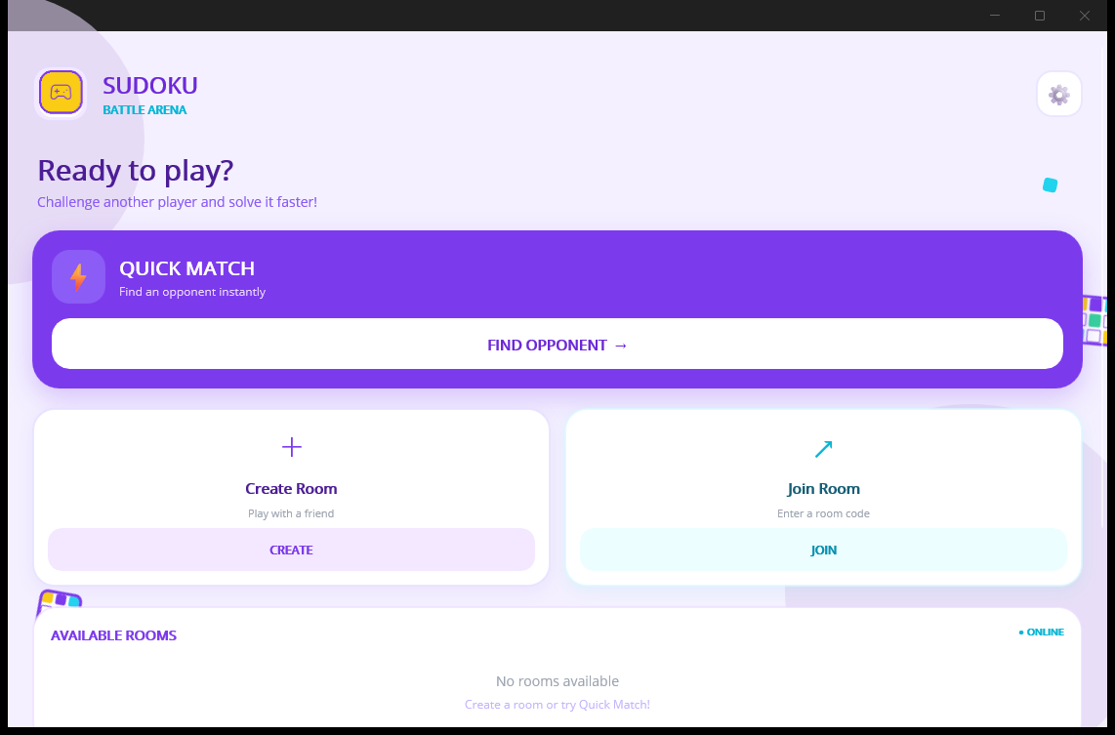
TC_062

TC-052_timeout_result_A_20260917.png

TC-052_timeout_result_B_20260917.png

TC-062_A_relogin_connection_error_20260917.png
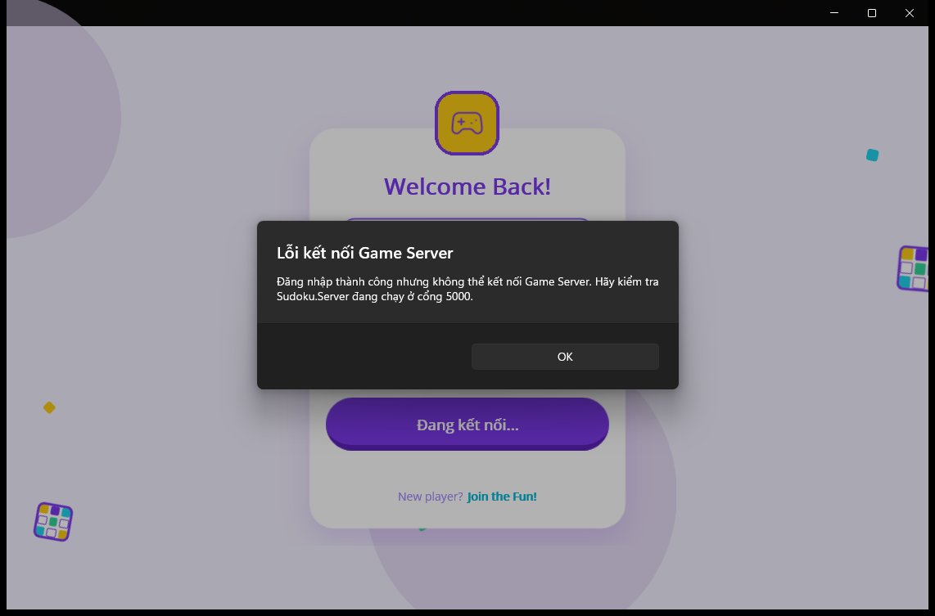

TC-062_A_relogin_after_server_restart_20260917.png

TC_063
TC_063

TC-115_01_home_after_result.png

TC-052_timeout_result_B_20260917.png

TC-063_B_home_after_result_20260917.png
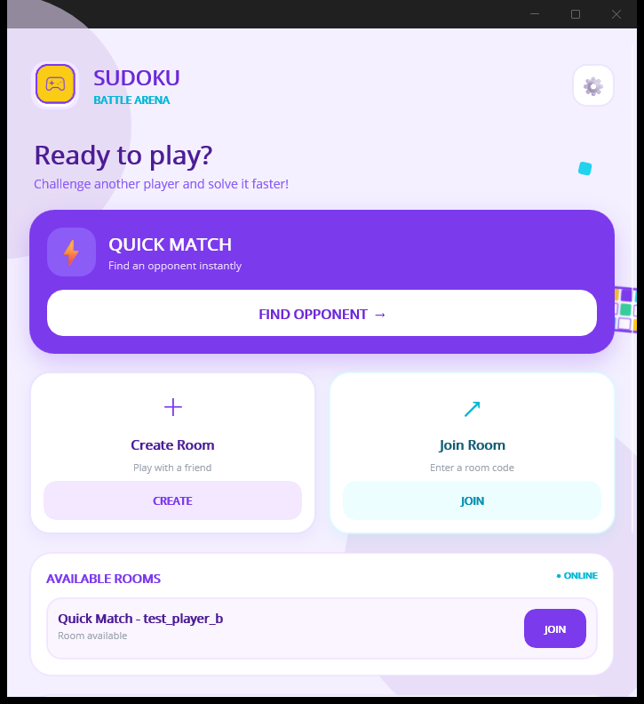

TC-062_A_relogin_after_server_restart_20260917.png

Log files:
logs/native_ui_execution_20260916.log

TC_088
TC_088

TC-088_before_disconnect.png
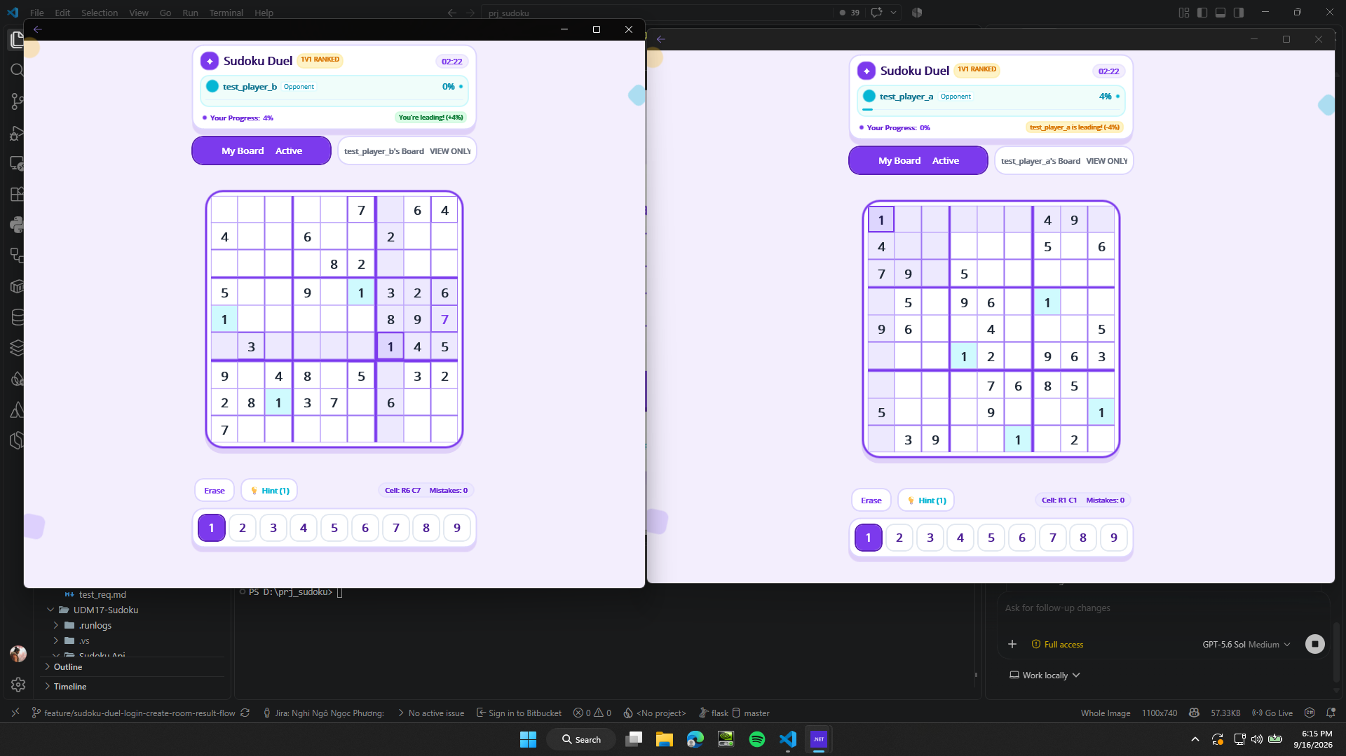

TC-088_after_disconnect.png

Log files:
logs/TC-088_disconnect.log

TC_093
TC_093

TC-093_reopen_login.png

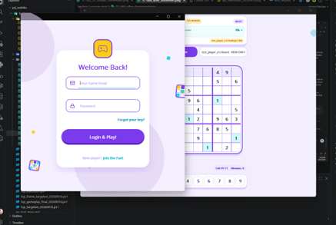

Log files:
logs/tcp_execution_20260916.log
logs/TC-093_reopened_a.out.log

TC_096
TC_096

TC-096_lobby_after_server_restart_A_20260917.png


TC-096_lobby_after_server_restart_B_20260917.png


TC-096_A_connection_error_20260917.png


TC-096_A_after_error_ack_20260917.png

TC-096_new_client_lobby_A_20260917.png


TC-096_new_client_lobby_B_20260917.png


TC-018_quickmatch_ongoing_A_20260917.png

TC-018_quickmatch_ongoing_B_20260917.png

TC_111
TC_111

TC-002_01_invalid_credentials.png

FINAL_AB_02_login_A_20260917.png

FINAL_AB_02_login_B_20260917.png


Log files:
logs/native_ui_execution_20260916.log

